Sheet1
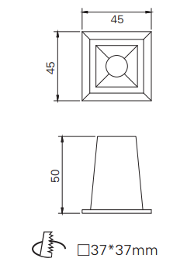
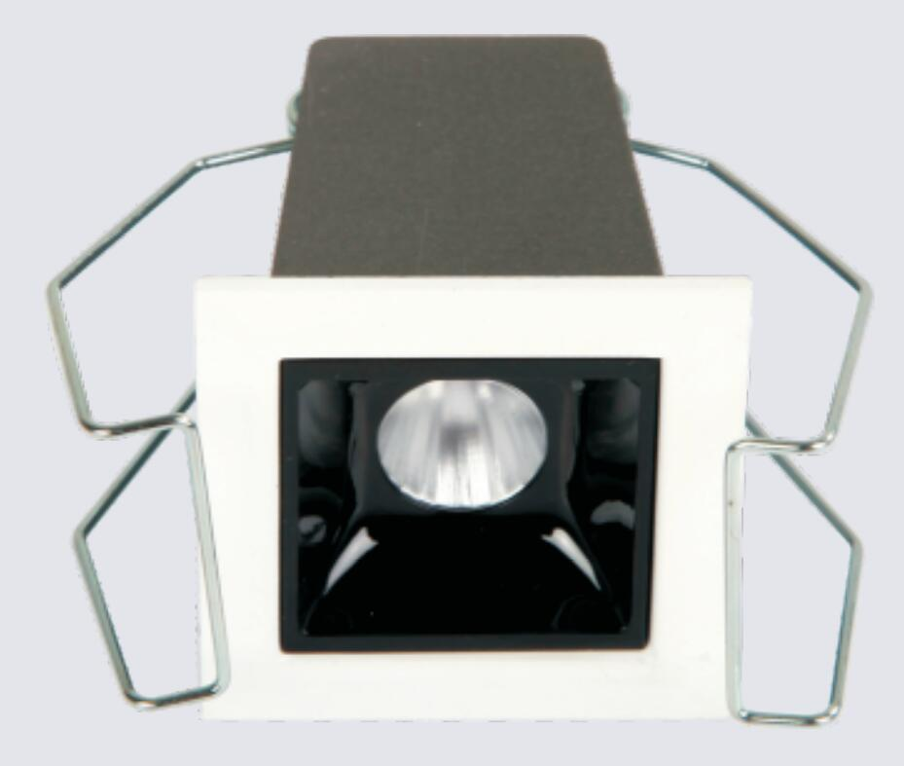
LIGHT&ESSENCE
LIGHTING SPECIFICATION 灯具规格
PRODUCT: 产品： | LED RECESSED LINEAR LIGHT LED嵌入线条灯
LOCATION: 位置： | INTERIOR 室内
MODEL NO: 型号： | DTX-200C
LAMP TYPE: 光源型号： | LED 2W, 2700K/3000K/3500K/4000K
EA: 电器： | REMOTE LED DRIVER 外置电源
SIZE: 尺寸： | W45*H50 mm
FINISH: 饰面 | SILVER ANODISED/POWDER COATING 阳极氧化/烤漆
BEAM ANGLE: 照度角： | 15°/30°/45°
CRI: 显指： | 90
INPUT VOLTAGE: 工作电压： | AC 220-240V
IP RATING: 防护等级： | IP44
ORIGIN: 原产地： | CHINA 中国
REMARK: 备注：

Sheet1 (2)
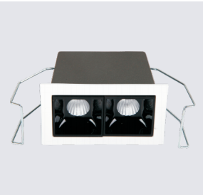
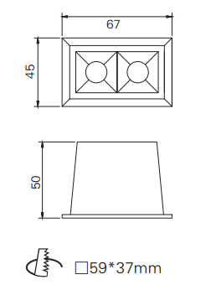
LIGHT&ESSENCE
LIGHTING SPECIFICATION 灯具规格
PRODUCT: 产品： | LED RECESSED LINEAR LIGHT LED嵌入线条灯
LOCATION: 位置： | INTERIOR 室内
MODEL NO: 型号： | DTX-400C
LAMP TYPE: 光源型号： | LED 2*2W, 2700K/3000K/3500K/4000K
EA: 电器： | REMOTE LED DRIVER 外置电源
SIZE: 尺寸： | L67*W45*H50 mm
FINISH: 饰面 | SILVER ANODISED/POWDER COATING 阳极氧化/烤漆
BEAM ANGLE: 照度角： | 15°/30°/45°
CRI: 显指： | 90
INPUT VOLTAGE: 工作电压： | AC 220-240V
IP RATING: 防护等级： | IP44
ORIGIN: 原产地： | CHINA 中国
REMARK: 备注：

Sheet1 (3)
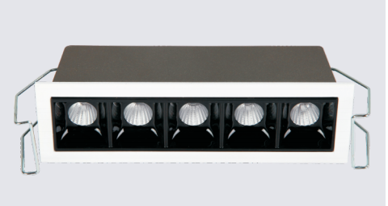
LIGHT&ESSENCE
LIGHTING SPECIFICATION 灯具规格
PRODUCT: 产品： | LED RECESSED LINEAR LIGHT LED嵌入线条灯
LOCATION: 位置： | INTERIOR 室内
MODEL NO: 型号： | DTX-1000C
LAMP TYPE: 光源型号： | LED 5*2W, 2700K/3000K/3500K/4000K
EA: 电器： | REMOTE LED DRIVER 外置电源
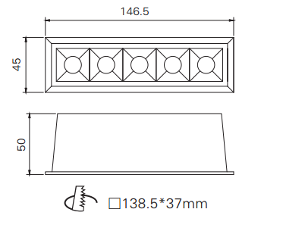
SIZE: 尺寸： | L146.5*W45*H50 mm
FINISH: 饰面 | SILVER ANODISED/POWDER COATING 阳极氧化/烤漆
BEAM ANGLE: 照度角： | 15°/30°/45°
CRI: 显指： | 90
INPUT VOLTAGE: 工作电压： | AC 220-240V
IP RATING: 防护等级： | IP44
ORIGIN: 原产地： | CHINA 中国
REMARK: 备注：

